Veileder
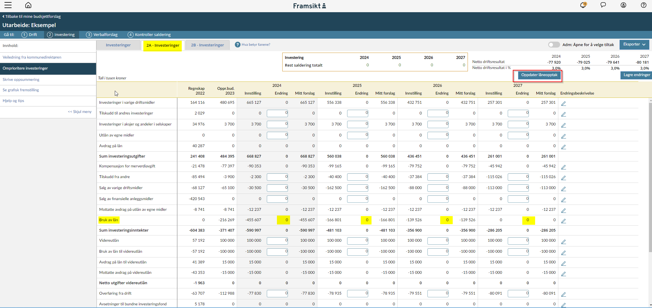
Slik fungerer regnearket:
-Trykk først på knappen "oppdater låneopptak" i Framsikt.
-Skriv endringene i lån (markert i gult fra fanen 2A- Investeringer i Framsikt) i tabellen over.
-Økning i lån skrives med minus (-)
-Reduksjon i lån skrives som postivt (+)
-Hvis du har endret avdrag utover minimum så skrives dette i egne felt under endring av lån

Skjermbilde fra Framsikt som viser hvor tall skal hentes fra:

Gjeldsgrad
Verktøy for simulering av gjeldsgrad

Legg inn endring i lån fra Framsikt. (skriv beløp i 1000)
Periode | 2024 | 2025 | 2026 | 2027
Endring i lån
Endring i avdrag utover min

Utvikling i gjeldsgrad
 | Måltall | Gjeldsgrad KD | Gjeldsgrad FV
B-2023 | 60% | 43% | 43%
B-2024 | 60% | 54% | 54%
B-2025 | 60% | 61% | 61%
B-2026 | 60% | 64% | 64%
B-2027 | 60% | 62% | 62%

